Форма для пропозиції учасника
Додаток №1 до Запиту №3211NM
Форма цінової пропозиції

(Назва Учасника), надає свою пропозицію щодо участі у закупівлі інформаційних табличок для позначення кабінетів.
Відомості про підприємство |  |  |  | Повне найменування учасника – суб’єкта господарювання
 |  |  |  | Ідентифікаційний код за ЄДРПОУ або реєстраційний номер облікової картки платника податків
 |  |  |  | Реквізити (адреса - юридична та фактична, телефон, факс, телефон для контактів, e-mail, розрахунковий рахунок)
Відомості про особу (осіб), які уповноважені представляти інтереси Учасника |  |  |  | (Прізвище, ім’я, по батькові, посада, контактний телефон).

№ п/п | Найменування | Запит** |  | ПРОПОЗИЦІЯ УЧАСНИКА | Кількість, шт | Ціна, за одиницю, грн (з урахуванням всіх податків і зборів) * | Вартість, грн (з урахуванням всіх податків і зборів) *
 |  | Основні технічні характеристики |  | Надаючи пропозицію, Учасник зобов’язаний заповнити всі параметри та характеристики техніки за кожним пунктом.
 | Табличка інформаційна для ідентифікації кабінетів | Матеріали: | основа з натурального дерева або еквівалентного матеріалу; | зазначити детально матеріал | 26 |  | 0.00 ₴
 |  |  | декоративна накладка з нержавіючої сталі товщиною не менше 1 мм. | зазначити матеріал
 |  | Розмір: | дерев'яна частина: 290 × 102 мм (допустиме відхилення ±2 см); | зазначити
 |  |  | металева частина: 288 × 159 мм (допустиме відхилення ±2 см). | зазначити
 |  | Колір: | темний венге (Dark Wenge) або еквівалентний. | зазначити колір
 |  | Нанесення зображення: | повноколірний УФ-друк високої якості або еквівалентна технологія, що забезпечує стійкість зображення до стирання та вицвітання. | зазначити спосіб друку
 |  | Кріплення: | монтаж за допомогою двостороннього скотчу або еквівалентного кріплення. | зазначити пропозицію кріплення
 |  | Інформаційне наповнення: | Кожна табличка містить індивідуальне текстове наповнення: текст та номер приміщення (детальна інформація наведена в Додатку 2)
 |  | Вимоги до пакування | Кожна табличка повинна бути упакована індивідуально в захисне пакування, що запобігає механічним пошкодженням, подряпинам, деформації та забрудненню під час транспортування і зберігання. Поверхні з нержавіючої сталі повинні бути захищені від подряпин захисною плівкою або еквівалентним матеріалом до моменту встановлення. Групове пакування повинно забезпечувати цілісність виробів під час транспортування. Пакування повинно унеможливлювати контакт металевих елементів між собою під час перевезення. Кожне пакування повинно містити маркування з інформацією про номер та/або назву приміщення відповідно до переліку Замовника. Це значно спростить приймання та монтаж. Товар постачається без пошкоджень, сколів, тріщин, потертостей та інших дефектів, що впливають на зовнішній вигляд або функціональність виробу.
 | Табличка інформаційна з номером приміщення | Матеріали: | основа з натурального дерева або еквівалентного матеріалу; | зазначити детально матеріал | 8 |  | 0.00 ₴
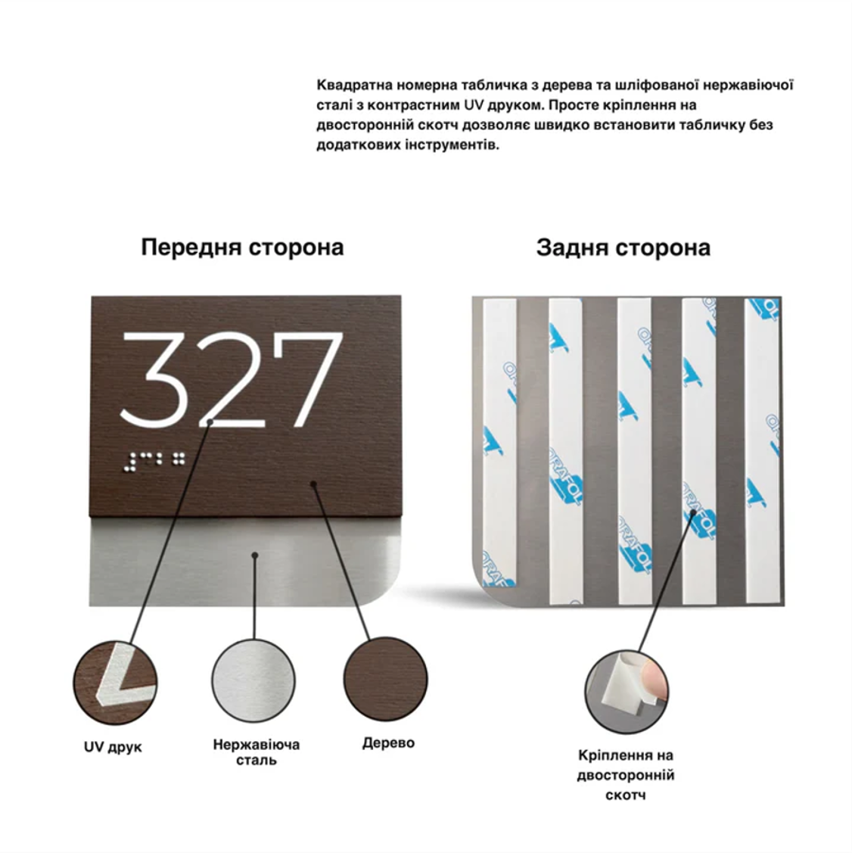
 |  |  | декоративна накладка з нержавіючої сталі товщиною не менше 1 мм. | зазначити матеріал
 |  | Розмір: | дерев'яна частина: 115 × 82 мм (допустиме відхилення ±2 см); | зазначити
 |  |  | металева частина: 115 × 115 мм (допустиме відхилення ±2 см). | зазначити
 |  | Колір: | темний венге (Dark Wenge) або еквівалентний. | зазначити колір
 |  | Нанесення зображення: | повноколірний УФ-друк високої якості або еквівалентна технологія, що забезпечує стійкість зображення до стирання та вицвітання. | зазначити спосіб друку
 |  | Кріплення: | монтаж за допомогою двостороннього скотчу або еквівалентного кріплення. | зазначити пропозицію кріплення
 |  | Інформаційне наповнення: | Кожна табличка містить індивідуальне текстове наповнення: текст та номер приміщення (детальна інформація наведена в Додатку 2)
 |  | Вимоги до пакування | Кожна табличка повинна бути упакована індивідуально в захисне пакування, що запобігає механічним пошкодженням, подряпинам, деформації та забрудненню під час транспортування і зберігання. Поверхні з нержавіючої сталі повинні бути захищені від подряпин захисною плівкою або еквівалентним матеріалом до моменту встановлення. Групове пакування повинно забезпечувати цілісність виробів під час транспортування. Пакування повинно унеможливлювати контакт металевих елементів між собою під час перевезення. Кожне пакування повинно містити маркування з інформацією про номер та/або назву приміщення відповідно до переліку Замовника. Це значно спростить приймання та монтаж. Товар постачається без пошкоджень, сколів, тріщин, потертостей та інших дефектів, що впливають на зовнішній вигляд або функціональність виробу.
Всього вартість пропозиції, грн* |  |  |  |  |  | 0.00 ₴
* Товариство Червоного Хреста України є громадською неприбутковою організацією і просить надати максимальні знижки на товар, вказаний у ціновій пропозиції.
** Закупівля відбувається одним лотом.
Умови оплати: _______ (обов’язково заповнити!)
Термін поставки товару, календарних днів_______ (обов’язково заповнити!)
Примітка: вартість одиниці продукції та загальну вартість пропозиції потрібно заповнювати у гривнях, зазначаючи цифрове значення, яке має не більше двох знаків після коми.
Ми погоджуємось, що всі витрати, пов’язані з пакуванням, доставкою товару, завантажувально-розвантажувальними роботами здійснюються за рахунок Постачальника за наданою в Запиті адресою.
Ми погоджуємося та ознайомлені з умовами типового Договору ТЧХУ (Додаток №4 до Запиту).
Ми погоджуємося з умовами, що Замовник має право розділити дану закупівлю між декількома постачальниками за умови наявності більш вигідних умов на різні позиції.
Ми погоджуємося з умовами, що Ви можете відхилити нашу чи всі надані пропозиції, та розуміємо, що Ви не обмежені у прийнятті будь-якої іншої пропозиції з більш вигідними для Вас умовами.
Ми погоджуємось зафіксувати цінову пропозицію протягом 90 календарних днів з моменту подачі
Подаючи свою пропозицію ми підтверджуємо повну комплектацію та відповідність умовам зазначеним в Запиті.
Учасники повинні надсилати цінові пропозиції з підписом і печаткою (за наявності)

 |  |  | Керівник організації/ФОП:____________________________ ( ____________________)
 |  |  | МП підпис ПІБ

